思考
前提条件

 | 双赢 | 必须是盈利的，连续亏算3次的话，人都跑没了

 | 坚持 | 做事的坚持程度

 |  | 我是把交易看成事业来做的
 |  | 除了上班、睡觉、陪孩子、其余时间都在思考学习交易

 | 做什么？ 怎么做？

 |  | 对社会有价值？ 但不是对所有人的?
 |  | 瑞达利欧 基金？
 |  | 人类社会是矛盾的，就是利润在分配

面对的问题

 | 必须有领头人，就是项目或者产品的推动者
 |  | 目前存在的机制 |  | 我 田野作为领头人
 |  |  | 1、英雄主义 有一个带头大哥 |  | 初期目标 ：
 |  |  | 2、轮值CEO （不适合创业组织） |  | 中期目标 ： 财富自由
 |  |  |  |  | 长期目标 ： 做想做的事情
 | 1、大家能够坚持的程度
 |  | 之前参加过几次创业或者做事情的团队，团队最终都没坚持到底
 |  | 我热爱，不涉及坚持，这是我所追求的事业
 | 2、交易系统
 |  | 稳定盈利的交易系统
 |  | 交易系统的兑现

市场调研:

 | 上海悦华交易学院 |  |  |  | 用户培养， 用户也要赞成这个系统
 |  |  |  |  | 选择用户
 | 早晨解析盘面，晚上实盘教室 |  |  |  | 用户要相信我们
 | 年费在2万人民币左右 |  |  |  | 1、客户和交易系统要比配
 | http://www.yuehua5678.com/ |  |  |  | 2、做自己擅长的系统
 | http://www.yuehua5678.com/service/dailyquotations/ |  |  |  | 用户自己去识别合适不合适？ 不贪心，和合适的人做合适的事

 | 竞争程度
 | 据我调查竞争很激烈，能持续的少，悦华就是一个，但悦华是靠培训而不是交易
 | 喊单群，收费的话，应该需要执照
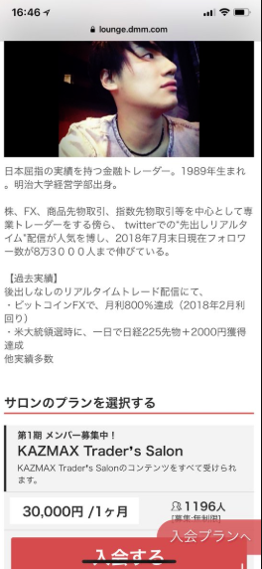
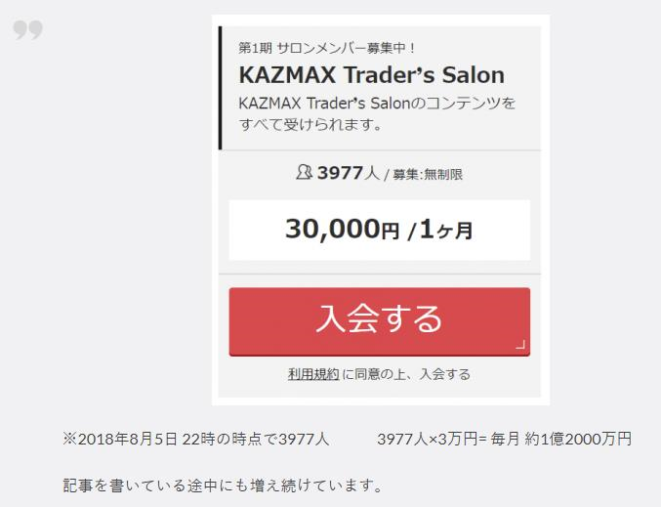
前人的模式：

 | 第1步、 吸收粉丝，都是自己交易，靠交易来吸粉
 | 多数都是通过网络渠道推广（微博，微信，视频教程，演讲）

 | 第2步、 建立一定人气后，开办会员制度

 | 右图是一个日本人网红，一个月会费1亿2千万日元

用户分析：

 | 国人：目的性强

 | 群体1 ：
 |  | 不关心技术，分析，只要告我什么时候进场，什么时候出场，能盈利就行
 |  | 用户心理简单，只用能盈利就行。

 | 群体2：
 |  | 关注技术，希望能提高交易能力，前提也是要能盈利
 |  | 帮助用户，确认方向，增强信心， 也可定期讲课培训

 | 群体3：
 |  | 想往专业上发展，不想受分析报告的影响，如果和老师的交易策略相同，有可能成为客户
 |  | 很难发展成客户，可能成为合作伙伴

具体实施方案

 | 第一步 ： 前期准备

 | 第二步 ： 具体实施
 |  | 1、演练3个月
 |  | 2、试运行3个月
 |  | 3、正式运行

 |  | 演练和试运行阶段，找不同类型的人做实验，收集反馈

 | 其他细节
 |  | 一周两次会（周三、周六。每次15分钟，开会要有主题，具体内容，不形式主义）
 |  | 需要的话，每周公开课1小时

产品定位 ：

 | 先做初级， 原始积累 (半年-3年)
 | 再做中级 ：中高档客户（3年-10年）
 | 最后高级 ：市场中没有常胜将军

 | 人多了，资金量大了， 根据索罗斯的反身性理论，很难能盈利
 | 投资就是叫少数人盈利的游戏

利润分配机制

 | 做事情短期很难有利益，我放下短期利益
 | 我要长期发展的收益

会员机制

 | 增减机制

发布信息的机制

 | 先确定模式： 中线交易，还是短线交易
 | 根据交易系统的模式来决定发布信息的模式

 | 关于每天发布的内容
 |  | 每天发布市场分析， 用以稳定用户心理，不要太多。
 |  | 当市场有机会的时候，发布交易信号

角色与分工 ：

 | 需要 主推者，
 | ------------------

 | 每个人的角色

 | 每个人的分工

